Python jr 2 (di+do)
 | Python Developer jaar 2 Leuven 2022-2023 |  |  |  |  |  |  |  |  |  | docent(en) bevestigd: | Steven Welters: ok
 | Di + do av (18u45-22u15) |  | KERN: 00069 |  |  |  | inhaallessen op zaterdag? Enkel indien nodig
 | BYOD: lok 1 (di) + lok 4 (don) |  | COOSY: 1072055.0 |  |  | wanneer uitleg eindwerk? | Alles op campus!!!!!!! |  |  | welke les laten we vallen? business skills

 | Di av | module | docent | KERN ok? | Do av | module | docent | KERN ok?
 | 2022-09-20 | Advanced Python | Steven | ok | 2022-09-22 | Advanced Python | Steven | ok
 | 2022-09-27 | Advanced Python | Steven | ok | 2022-09-29 | Advanced Python | Steven | ok |  |  | Python developer jaar 2 | Uren | Sessies | ex
 | 2022-10-04 | Advanced Python | Steven | ok | 2022-10-06 | Advanced Python | Steven | ok |  |  | Advanced Python | 52 | 13
+- okt: aankondigen groepswerk, deadline op Syntra cloud, groepsverdeling maken | 2022-10-11 | Advanced Python | Steven | ok | 2022-10-13 | Advanced Python | Steven | ok |  |  | Advanced Python | 40 | 10
 | 2022-10-18 | Advanced Python | Steven | ok | 2022-10-20 | Advanced Python | Steven | ok |  |  | Herhaling, feedback opdracht en opdrachten Groepswerk 2 | 12 | 3 | DW | Opdracht Advanced Python
 | 2022-10-25 | Advanced Python: Herhaling, feedback opdracht en opdrachten Groepswerk 2 | Steven | ok | 2022-10-27 | Advanced Python: Herhaling, feedback opdracht en opdrachten Groepswerk 2 | Steven | ok |  |  | Architectuur Python | 28 | 7
 | 2022-11-01 |  |  |  | 2022-11-03 |  |  |  |  |  | Architectuur Python | 24 | 6
 | 2022-11-08 | Advanced Python: Herhaling, feedback opdracht en opdrachten Groepswerk 2 | Steven | ok | 2022-11-10 | Groepswerk 2 | Steven | ok |  |  | Praktijkexamen Architectuur Python | 4 | 1 | ex | Praktijkexamen
 | 2022-11-15 | Architectuur Python | Steven | ok | 2022-11-17 | Architectuur Python | Steven | ok |  |  | Framework Python | 52 | 13
 | 2022-11-22 | Architectuur Python | Steven | ok | 2022-11-24 | Architectuur Python | Steven | ok |  |  | Framework Python | 52 | 13 | / | theorie en praktijk afwisselend
 | 2022-11-29 | Architectuur Python | Steven | ok | 2022-12-01 | Architectuur Python | Steven | ok |  |  | Praktijk Framework Python | 32 | 8
 | 2022-12-06 | Architectuur Python - examen | Steven | ok | 2022-12-08 | Framework Python | Steven | ok |  |  | Praktijk Framework Python | 32 | 8 | /
 | 2022-12-13 | Framework Python | Steven | ok | 2022-12-15 | Framework Python | Steven | ok |  |  | REST api - Python | 20 | 5
 | 2022-12-20 | Framework Python | Steven | ok | 2022-12-22 | Praktijk Framework Python | Steven | ok |  |  | REST api – Python | 20 | 5 | /
 | 2022-12-27 |  |  |  | 2022-12-29 |  |  |  |  |  | Security – Python | 24 | 6
 | 2023-01-03 |  |  |  | 2023-01-05 |  |  |  |  |  | Security – Python | 22 | 5.5
 | 2023-01-10 | Framework Python | Steven | ok | 2023-01-12 | Praktijk Framework Python | Steven | ok |  |  | Examen Security – Python | 2 | 0.5 | ex
 | 2023-01-17 | Framework Python | Steven | ok | 2023-01-19 | Praktijk Framework Python | Steven | ok |  |  | Business skills | 16 | 4
 | 2023-01-24 | Framework Python | Steven | ok | 2023-01-26 | Praktijk Framework Python | Steven | ok |  |  | Business skills | 12 | 3
 | 2023-01-31 | Framework Python | Steven | ok | 2023-02-02 | Praktijk Framework Python | Steven | ok |  |  | Examen Business skills | 4 | 1 | ex | online lesmateriaal?
 | 2023-02-07 | Framework Python | Steven | ok | 2023-02-09 | Praktijk Framework Python | Steven | ok |  |  | Praktijk Python developer | 28 | 7 |  | moet dat niet meer verspreid?
 | 2023-02-14 | Framework Python | Steven | ok | 2023-02-16 | Praktijk Framework Python | Steven | ok |  |  | Praktijk Python developer | 28 | 7 | /
 | 2023-02-21 |  |  |  | 2023-02-23 |  |  |  |  |  | ordebepalend
 | 2023-02-28 | Framework Python | Steven | ok | 2023-03-02 | Praktijk Framework Python | Steven | ok |  |  | Groepswerk 2 – Python | 12 | 3
 | 2023-03-07 | Framework Python | Steven | ok | 2023-03-09 | REST api – Python | Steven | ok |  |  | Groepswerk 2 – Python | 12 | 3 | ex | opdracht + klassikale presentatie
 | 2023-03-14 | Framework Python | Steven | ok | 2023-03-16 | REST api – Python | Steven | ok |  |  | ordebepalend |  |  |  | min 2 weken op voorhand indienen
 | 2023-03-21 | REST api – Python | Steven | ok | 2023-03-23 | REST api – Python | Steven | ok |  |  | EP Python developer | 4 | 1
 | 2023-03-28 | Security – Python | Steven | ok | 2023-03-30 | REST api – Python | Steven | ok |  |  | EP Python developer
 | 2023-04-04 |  |  |  | 2023-04-06
 | 2023-04-11 |  |  |  | 2023-04-13 |  |  |  |  |  | indien meerdere docenten rest api en programmeren: goed overleggen
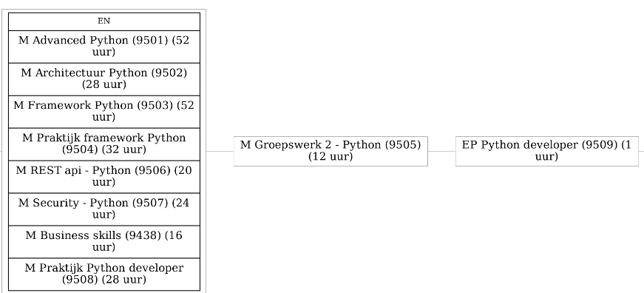
 | 2023-04-18 | Security – Python | Steven | ok | 2023-04-20 | Groepswerk 2 | Steven | ok
 | 2023-04-25 | Security – Python | Steven | ok | 2023-04-27 | Security – Python | Steven | ok
 | 2023-05-02 | Security – Python | Steven | ok | 2023-05-04 | Praktijk Python developer | Steven | ok
Mei: in elke les 15min aan groepswerk besteden | 2023-05-09 | Security – Python (2u) + Examen Security Python (2u) | Steven | ok | 2023-05-11 | Praktijk Python developer | Steven | ok
 | 2023-05-16 | Business skills | Steven | ok | 2023-05-18
 | 2023-05-23 | Business skills | Steven | ok | 2023-05-25 | Praktijk Python developer | Steven | ok
 | 2023-05-30 | Examen Business skills | Steven | ok | 2023-06-01 | Praktijk Python developer | Steven | ok
6/6: indienen groepswerk 2 | 2023-06-06 | Praktijk Python developer | Steven | ok | 2023-06-08 | Praktijk Python developer | Steven | ok | 8/6: indienen eindproef
 | 2023-06-13 | Praktijk Python developer | Steven | ok | 2023-06-15 | Groepswerk 2 (klassikale presentatie) | Steven | ok
 | 2023-06-20 | Eindproef | Steven | ok

 |  | online examens - maar we doen die ook op de campus |  |  |  | In het tweede jaar lijkt het mij een best practice te zijn om doorheen het tweede jaar 1 les op 2 de laatste 15 minuten van de les te besteden aan groepswerk en/of eindproef. In de maand mei kan dat misschien zelfs iedere les zijn.

 |  |  |  |  |  |  |  |  | ex 9/5 20u35

